상품제안서
복주머니 에코백 23 x 25 x 8 | 상품코드: F33035

 |  |  |  |  |  |  | 02-412-0044 | www.easy1.co.kr
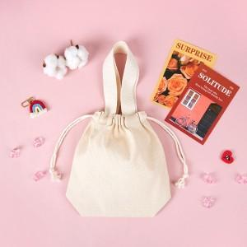

【상세/제작정보】 | 1박스 100개입 * 동일사이즈 컬러원단 3500원

【인쇄/포장옵션】 | 실크, 풀칼라 / 종이상자추가시

【공급단가】 | 수량 | 200~ | 500~ | 1,000~ | 3,000~ | 5,000~
*VAT별도 | 단가 | 2,990원 | 2,940원 | 2,880원 | 2,760원 | 2,640원

【상품 URL】 | https://dev.easy1.co.kr:443/src/goods_detail.php?gdno=33035

